Arkusz1
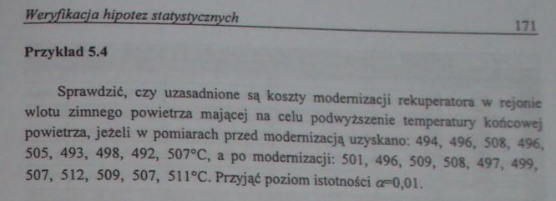
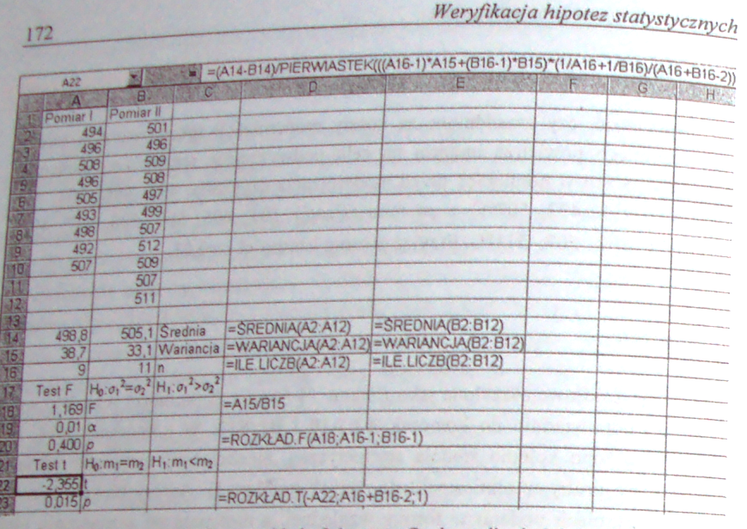
Pomiar | Przed modernizacją | Po modernizacji
1 | 494 | 501
2 | 496 | 496
3 | 508 | 509
4 | 496 | 508
5 | 505 | 497
6 | 493 | 499
7 | 498 | 507
8 | 492 | 512
9 | 507 | 509
10 |  | 507
11 |  | 511

Średnia z prób | 498.8 | 505.1
Wariancja z prób | 38.7 | 33.1
Liczność | 9 | 11

 | Test t dla średnich
 | -2.355 | statystyka t
 | 0.01 | α
 | 0.015 | P value

Opis
